Bug Report Card
 | Bug Report #1 | Bug Report #2
Referência Bug Report | 1 | 2
Referência Test Case | 4.4.3 | 5.1.2
Titulo | Checkout: Your Information -> Campo Zip/Postal Code aceita letras | Checkout Overview -> Subtotal possui muitas casas decimais após o ponto
Data | 2024-05-10 | 2024-05-10
Passos para reprodução | 1. Selecionar diversos produtos para o carrinho 2. Clique em Checkout 3. Preencher informações do usuário | 1. Selecionar diversos produtos para o carrinho 2. Clique em Checkout 3. Preencher informações do usuário 4. Ir para a página de Checkout Overview
Resultado esperado | No campo Zip/Postal Code aceitar apenas números | Aparecer o valor subtotal com duas casas decimais após o ponto
Resultado encontrado | Campo Zip/Postal Code aceita letras e outros caracteres | Está aparecendo um valor com diversas casas decimais após o ponto
Ambiente de teste | Produção | Produção
Prioridade | Médio | Médio
Tipo | Funcional | Funcional
Evidência | 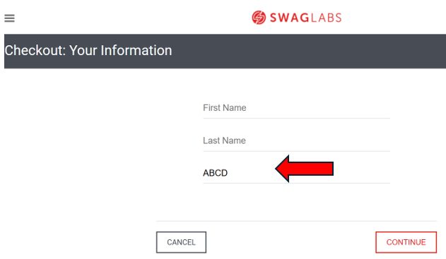 | 